상품제안서
스위스볼펜 PIGRA 토션펜 피그라 | 상품코드: S36552

 |  |  |  |  |  |  | 02-713-8555 | www.synergygift.co.kr
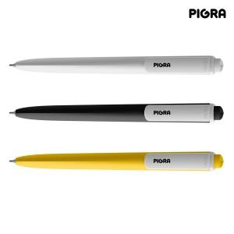

【상세/제작정보】 | <p><span style="font-size: 12pt;">다양한 인쇄 옵션 (패드인쇄 /레이저인쇄 / UV 칼라인쇄 )</span><br><span style="font-size: 12pt;">다양한 패키지 케이스 옵션</span><br><span style="font-size: 12pt;">기본 수량 미만 별도 문의</span></p><p><span style="font-size: 12pt;"></span><span style="font-size: 12pt;">*&nbsp;</span><span style="font-size: 16px;">UV 칼라 인쇄&nbsp;납기: 12~14일​ 소요예정</span></p><p><span style="font-size: 12pt;">* </span><span style="font-size: 16px;">케이스 추가시 납기 2일 추가!</span><span style="font-size: 12pt;">​​</span><span style="font-size: 12pt;">​</span></p>

【인쇄/포장옵션】 | 레이저, 풀칼라, 패드1도 / 포장불가능

【공급단가】 | 수량 | 100~ | 500~ | 1,000~ | 3,000~ | 5,000~
*VAT별도 | 단가 | 3,770원 | 2,040원 | 1,990원 | 1,950원 | 1,920원

【상품 URL】 | https://www.synergygift.co.kr:443/src/goods_detail.php?gdno=36552

